상품제안서
리얼우퍼 락클래식블루투스스피커 | 상품코드: S00488

 |  |  |  |  |  |  | 02-713-8555 | www.synergygift.co.kr
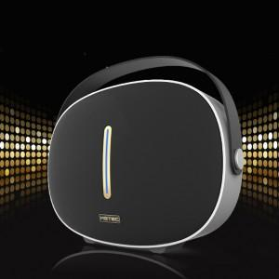

【상세/제작정보】 | .

【인쇄/포장옵션】 | 레이저 / 포장지포장

【공급단가】 | 수량 | 10~ | 30~ | 50~ | 100~ | 500~
*VAT별도 | 단가 | 162,000원 | 156,000원 | 150,000원 | 144,000원 | 140,400원

【상품 URL】 | https://www.synergygift.co.kr:443/src/goods_detail.php?gdno=11081

